Hoja1
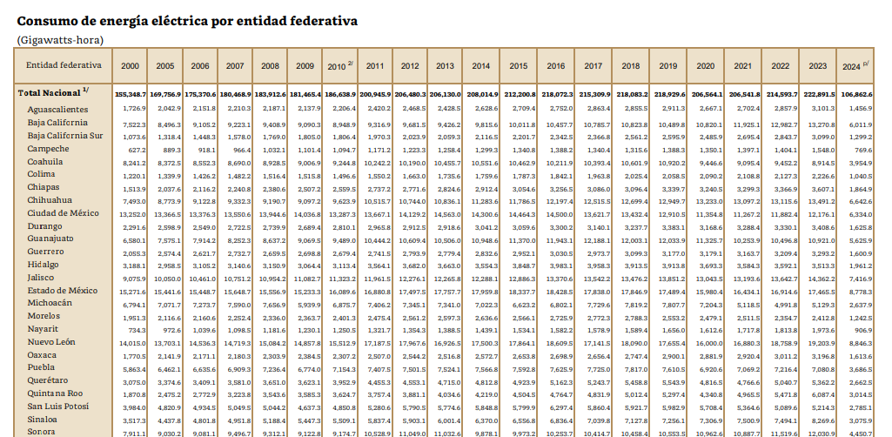
Year | CDMX total energy consumption [GWh] | Public lighting consumption [GWh]
2000 | 13,252 | 591
2001 | 13,274 | 592
2002 | 13,297 | 593
2003 | 13,320 | 594
2004 | 13,343 | 595
2005 | 13,366 | 596
2006 | 13,376 | 597
2007 | 13,550 | 605
2008 | 13,944 | 622
2009 | 14,036 | 626
2010 | 13,287 | 593
2011 | 13,667 | 610
2012 | 14,129 | 631
2013 | 14,563 | 650
2014 | 14,300 | 638
2015 | 14,464 | 645
2016 | 14,500 | 647 | 4%
2017 | 13,621 | 608
2018 | 13,432 | 599 |  |  | 2009 | extincion LyF
2019 | 12,910 | 576
2020 | 11,354 | 436 | 4%
2021 | 11,267 | 503
2022 | 11,877 | 464 | 4%
2023 | 12,176 | 543

Yellow values estimated with linear interpolation

 |  | Aumento de consumo 2022-2023
 |  | 17%
 |  |  |  | 2010 | Extinción Luz y Fuerza del Centro
 |  |  |  | 2014 | Transición vapor de sodio a halogenuros metálicos
 |  |  |  | 2019 | Transición halogenuros metálicos a LED
 |  |  |  | 2020 | Efecto Jevons
https://framework-gb.cdn.gob.mx/informe/fca41ae3c4cbdcaeef337442e3adbe0e.pdf

